ATL
CODICE |  | DESCRIZIONE | Q.TA' | PESO NETTO | PESO LORDO | PREZZO | TOTAL | NOMENCLATURA
DH#LMDPDBIDX | 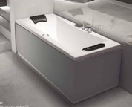 | Vasca combinato DUO 170 x 75 IDRO DUO pannello front. + lato dx bianco destra | 1 | 55 | 65 | 4,870.00 € | 4,870.00 € | 39221000
EO#9NAPDBBSX | 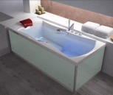 | Vasca EMOTION mod. E 190 x 95 NATURE pannello front. + lato dx bianco finiture B | 1 | 60 | 70 | 2,596.00 € | 2,596.00 € | 39221000
EO#NNABDBGDX | 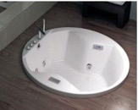 | Vasca EMOTION mod. E 180 x 80 NATURE pannello front. + lato dx vetro bianco bian | 1 | 55 | 65 | 2,904.00 € | 2,904.00 € | 39221000
EO#NNAPDBBSX |  | Vasca EMOTION mod. E 180 x 80 NATURE pannello front. + lato dx bianco finiture B | 1 | 55 | 65 | 2,272.00 € | 2,272.00 € | 39221000
EVOC#177BJDCPDX | 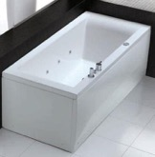 | Vasca EVO Combi 177 Bianco con sistema DIGITAL con pannelli destra | 1 | 50 | 60 | 3,000.00 € | 3,000.00 € | 39221000
EVOP#160BJNCPNC |  | Vasca EVO 160 Bianco senza sistema con pannelli No cervicali | 1 | 50 | 60 | 1,470.00 € | 1,470.00 € | 39221000
EVOP#160BJNCPSX |  | Vasca EVO 160 Bianco senza sistema con pannelli sinistra | 1 | 50 | 60 | 1,470.00 € | 1,470.00 € | 39221000
EVOP#169BJDCPDX |  | Vasca EVO 169 Bianco con sistema DIGITAL con pannelli destra | 1 | 50 | 60 | 1,995.00 € | 1,995.00 € | 39221000
EVOP#169BJSCPSX |  | Vasca EVO 169 Bianco con sistema POOL con pannelli sinistra | 1 | 50 | 60 | 1,771.00 € | 1,771.00 € | 39221000
EVOP#170BJSCPDX |  | Vasca EVO 170 Bianco con sistema POOL con pannelli destra | 1 | 50 | 60 | 1,181.00 € | 1,181.00 € | 39221000
EVOP#177BJDCPDX |  | Vasca EVO 177 Bianco con sistema DIGITAL con pannelli destra | 2 | 100 | 120 | 1,680.00 € | 3,360.00 € | 39221000
EVOP#177BJNCPDX |  | Vasca EVO 177 Bianco senza sistema con pannelli destra | 1 | 50 | 60 | 940.00 € | 940.00 € | 39221000
EVOP#180BJDCPDX |  | Vasca EVO 180 Bianco con sistema DIGITAL con pannelli destra | 3 | 150 | 180 | 1,470.00 € | 4,410.00 € | 39221000
EVOP#180BJDCPSX |  | Vasca EVO 180 Bianco con sistema DIGITAL con pannelli sinistra | 1 | 50 | 60 | 1,470.00 € | 1,470.00 € | 39221000
EVOP#188BJNCPDX |  | Vasca EVO 188 Bianco senza sistema con pannelli destra | 1 | 50 | 60 | 940.00 € | 940.00 € | 39221000
LF#1SSPFBINC | 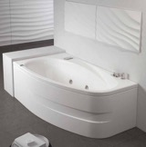 | Vasca LIFE 170 x 90 Senza Sistema pannello frontale bianco No cervicali | 1 | 50 | 60 | 2,640.00 € | 2,640.00 € | 39221000
MB#MBAPDBISX |  | Vasca MAMBO 170 x 80 BIO AIR pannello front. + lato dx bianco sinistra | 1 | 50 | 60 | 4,753.00 € | 4,753.00 € | 39221000
OV#ZARSPBIDX |  | Vasca OVVIO 180 x 85 AIR RELAX s/p bianco destra | 1 | 60 | 70 | 3,400.00 € | 3,400.00 € | 39221000
OV#ZBASPBIDX |  | Vasca OVVIO 180 x 85 BIO AIR s/p bianco destra | 1 | 60 | 70 | 5,056.00 € | 5,056.00 € | 39221000
POOL#160BJSCP | 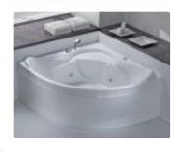 | Vasca POOL 160 x 70 Bianco con sistema con pannelli | 2 | 100 | 120 | 1,081.60 € | 2,163.20 € | 39221000
RC#NARPSBIDXMT | 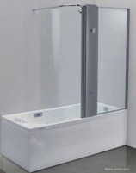 | Vasca COMBI CLASSIC 180 x 80 AIR RELAX pannello front. + lato sx bianco destra M | 1 | 55 | 65 | 5,711.00 € | 5,711.00 € | 39221000
RC#NBAPDBISXMT |  | Vasca COMBI CLASSIC 180 x 80 BIO AIR pannello front. + lato dx bianco sinistra M | 1 | 55 | 65 | 5,800.00 € | 5,800.00 € | 39221000
RZ#DABSPBIDX | 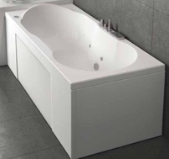 | Vasca ROMANZA 160 x 70 AIR POOL BASIC s/p bianco destra | 1 | 50 | 60 | 2,218.00 € | 2,218.00 € | 39221000
RZ#DARPSBIDX |  | Vasca ROMANZA 160 x 70 AIR RELAX pannello front. + lato sx bianco destra | 1 | 50 | 60 | 3,135.00 € | 3,135.00 € | 39221000
RZ#IABPFBISX |  | Vasca ROMANZA 170 x 70 AIR POOL BASIC pannello frontale bianco sinistra | 1 | 50 | 60 | 2,536.00 € | 2,536.00 € | 39221000
RZ#IBABDBISX |  | Vasca ROMANZA 170 x 70 BIO AIR pannello front. + lato dx vetro bianco bianco sin | 1 | 50 | 60 | 4,855.00 € | 4,855.00 € | 39221000
RZ#NABPSBIDX |  | Vasca ROMANZA 180 x 80 AIR POOL BASIC pannello front. + lato sx bianco destra | 1 | 50 | 60 | 2,777.00 € | 2,777.00 € | 39221000
RZ#NARWSBISX |  | Vasca ROMANZA 180 x 80 AIR RELAX pannello front. + lato sx legno wengé bianco si | 1 | 50 | 60 | 3,479.00 € | 3,479.00 € | 39221000
RZ#NPRPSBIDX |  | Vasca ROMANZA 180 x 80 PRELUDE pannello front. + lato sx bianco destra | 1 | 50 | 60 | 2,132.00 € | 2,132.00 € | 39221000
RZ#QABPDBIDX |  | Vasca ROMANZA 190 x 90 AIR POOL BASIC pannello front. + lato dx bianco destra | 1 | 55 | 65 | 2,988.00 € | 2,988.00 € | 39221000
TD#USSPDBINC | 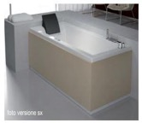 | Vasca TENDANCE 180 x 56/73 Senza Sistema pannello front. + lato dx bianco No cer | 1 | 60 | 70 | 1,416.00 € | 1,416.00 € | 39221000
TD#USSPFBINC |  | Vasca TENDANCE 180 x 56/73 Senza Sistema pannello frontale bianco No cervicali | 1 | 60 | 70 | 1,231.00 € | 1,231.00 € | 39221000
TE#NAPPSBIDX | 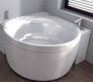 | Vasca TEMPO 180 x 80 AIR POOL pannello front. + lato sx bianco destra | 1 | 50 | 60 | 4,892.00 € | 4,892.00 € | 39221000
CM#FBTPFBISX | 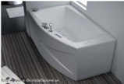 | Vasca COMPACT 160 x 90 MULTISENS BIO con TELECOMANDO pannello frontale bianco si | 1 | 50 | 60 | 5,290.00 € | 5,290.00 € | 39221000
EO#NNABSBBDX |  | Vasca EMOTION mod. E 180 x 80 NATURE pannello front. + lato sx vetro bianco bian | 1 | 70 | 80 | 2,904.00 € | 2,904.00 € | 39221000
LM#8APMBBIDX |  | Vasca LIVING MERENGUE 178 x 88 AIR POOL TURBO Monoblocco bianco destra | 1 | 70 | 80 | 6,849.00 € | 6,849.00 € | 39221000
LF#FDIPFBISX | 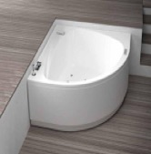 | Vasca LIFE 160 x 90 DIGITAL pannello frontale bianco sinistra | 1 | 50 | 60 | 2,220.00 € | 2,220.00 € | 39221000
MB#NSSFLBINC |  | Vasca MAMBO 180 x 80 Senza Sistema pannello frontale + laterale bianco No cervic | 1 | 50 | 60 | 916.00 € | 916.00 € | 39221000
CM#FAEPFBISX |  | Vasca COMPACT 160 x 90 AIR EASY pannello frontale bianco sinistra | 1 | 70 | 80 | 3,057.00 € | 3,057.00 € | 39221000
SX#IPPFLBISXN |  | Vasca STORM DESIGN 170 x 70 POOL PLUS p. f.+ l. bianco sx COL. S/E | 1 | 50 | 60 | 915.00 € | 915.00 € | 39221000
EVOC#188BJPCPDX |  | Vasca EVO Combi 188 Bianco con sistema DIGITAL PLUS con pannelli destra | 1 | 80 | 90 | 3,300.00 € | 3,300.00 € | 39221000
RZ#DDIPFBIDX |  | Vasca ROMANZA 160 x 70 DIGITAL pannello frontale bianco destra | 1 | 50 | 60 | 1,022.00 € | 1,022.00 € | 39221000
RIMP136 |  | Vasca 170 con pannello frontale e laterale A | 1 | 50 | 60 | 679.49 € | 679.49 € | 39221000
EVOP#188BJDCPSX |  | Vasca EVO 188 Bianco con sistema DIGITAL con pannelli sinistra | 1 | 60 | 70 | 1,680.00 € | 1,680.00 € | 39221000
EVOP#169BJNCPDX |  | Vasca EVO 169 Bianco senza sistema con pannelli destra | 1 | 50 | 60 | 1,299.00 € | 1,299.00 € | 39221000
DK#LSSBDBIDX | 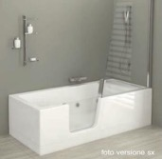 | Vasca combinata DOUBLE 170 x 75 Senza Sistema pannello front. + lato dx vetro bi | 1 | 80 | 90 | 3,440.00 € | 3,440.00 € | 39221000
SX#NPPFLBIDXS |  | Vasca STORM DESIGN 180 x 80 POOL PLUS p. f.+ l. bianco dx CT+RUB. SMART | 1 | 60 | 70 | 1,096.00 € | 1,096.00 € | 39221000
SX#NPPFLBISXS |  | Vasca STORM DESIGN 180 x 80 POOL PLUS p. f.+ l. bianco sx CT+RUB. SMART | 1 | 60 | 70 | 1,096.00 € | 1,096.00 € | 39221000
RZ#IPOLFBISX |  | Vasca ROMANZA 170 x 70 POOL p. f.+ l. bianco sx | 1 | 50 | 60 | 1,180.00 € | 1,180.00 € | 39221000
WGA | 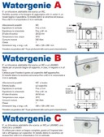 | WATERGENIE A (scarico WC) | 8 | 56 | 64 | 380.00 € | 3,040.00 € | 85098000
WGB |  | WATERGENIE B (scarico WC e lavabo) | 6 | 42 | 48 | 410.00 € | 2,460.00 € | 85098000
WGC |  | WATERGENIE C (scarico bagno completo) | 2 | 14 | 16 | 500.00 € | 1,000.00 € | 85098000
WGE |  | WATERGENIE E (scarico acque chiare lav.ce/lav.glie) | 3 | 21 | 24 | 410.00 € | 1,230.00 € | 85098000
WGF |  | WATERGENIE F | 10 | 162 | 180 | 860.00 € | 8,600.00 € | 85098000
 |  |  | 82 |  |  |  | 149,104.69 €

